Лист1
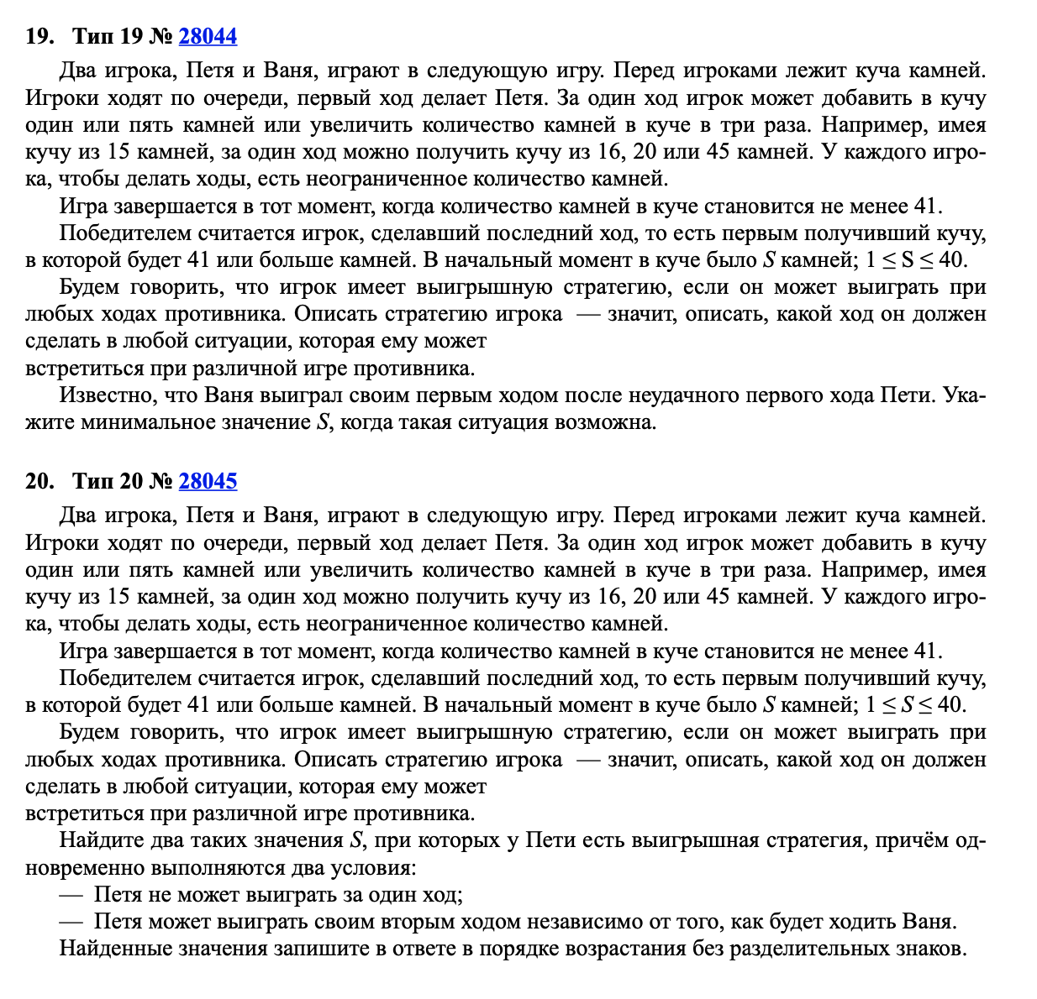
+1 | +5 | *3 |  | >40

 | Петя | Ваня
5 | 6 | 18 |  |  | 5
 | 10 | 30
 | 15 | 45

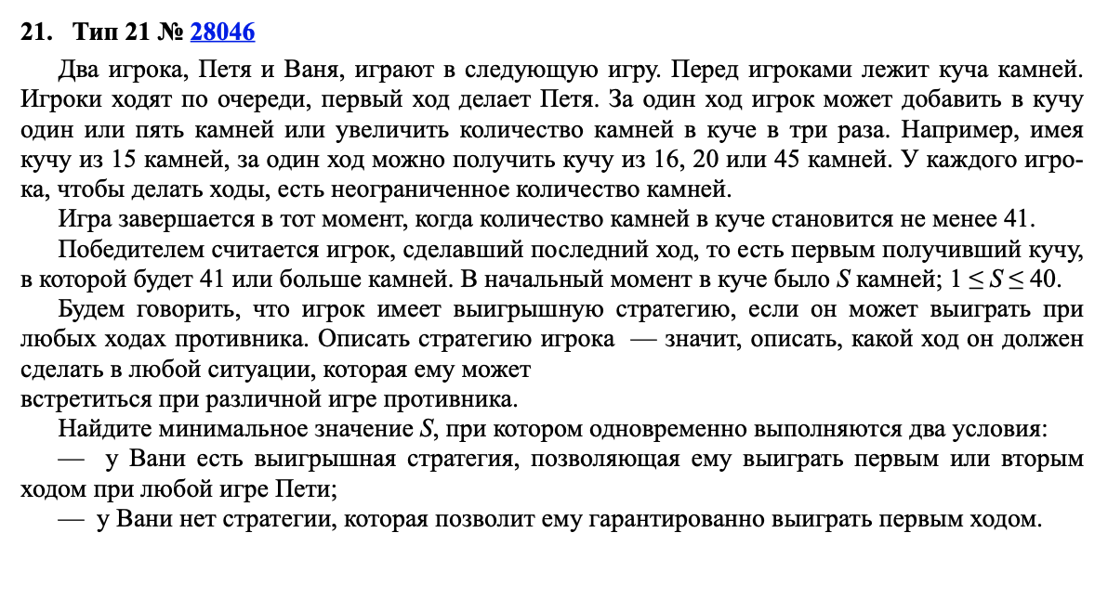

 | Петя | Ваня | Петя
12 | 13 | 14 | 42 |  |  | 812
 |  | 18 | 54
 |  | 39 | 117
 | 17 | 18 | 54
 |  | 22 | 66
 |  | 51 | 153
 | 36 | 37 | 111
 |  | 41 | 123
 |  | 108 | 324

 |  |  |  |  |  |  |  | 7

 |  | 7 | 8 | 9 | 10 | 30 | 12 | 13 | 14 | 42 | 21 | 22 | 23 | 69
 |  |  |  |  | 14 | 42 |  |  | 18 | 54 |  |  | 27 | 81
 |  |  |  |  | 27 | 81 |  |  | 39 | 117 |  |  | 66 | 198
 |  |  |  | 13 | 14 | 42 |  | 17 | 18 | 54 |  | 26 | 27 | 81
 |  |  |  |  | 18 | 54 |  |  | 22 | 66 |  |  | 31 | 93
 |  |  |  |  | 39 | 117 |  |  | 51 | 153 |  |  | 78 | 234
 |  |  |  | 24 | 25 | 75 |  | 36 | 37 | 111 |  | 63 | 64 | 192
 |  |  |  |  | 29 | 87 |  |  | 41 | 123 |  |  | 68 | 204
 |  |  |  |  | 72 | 216 |  |  | 108 | 324 |  |  | 189 | 567

